Лист1
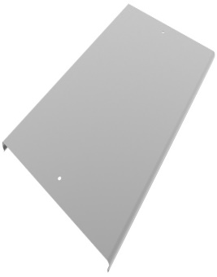
Наименование | Толщина, Zn (цинк) |  |  |  |  |  |  | Толщина, HDZ (гор.цинк) |  |  | Толщина, AISI (нерж) |  |  |  |  |  | На главную | Цена указанна за пог.м с НДС
КЛ Крышка лотка | 0.55 | 0.7 | 0.8 | 1.0 | 1.2 | 1.5 | 2.0 | 1.2 | 1.5 | 2.0 | 0.55 | 0.8 | 1.0 | 1.2 | 1.5 | 65
КЛ 50 крышка лотка | 69 | 82 | 95 | 121 | 139 | 177 | 247 | 243 | 309 | 452 | 443 | 645 | 806 | 967 | 1,209
КЛ 60 крышка лотка | 77 | 92 | 107 | 136 | 156 | 199 | 278 | 274 | 348 | 508 | 499 | 725 | 906 | 1,088 | 1,360
КЛ 80 крышка лотка | 94 | 113 | 130 | 167 | 191 | 243 | 340 | 334 | 425 | 621 | 609 | 886 | 1,108 | 1,329 | 1,662
КЛ 100 крышка лотка | 112 | 133 | 154 | 197 | 226 | 287 | 402 | 395 | 503 | 734 | 720 | 1,047 | 1,309 | 1,571 | 1,964
КЛ 150 крышка лотка | 155 | 185 | 213 | 273 | 313 | 398 | 556 | 547 | 696 | 1,016 | 997 | 1,450 | 1,813 | 2,176 | 2,719
КЛ 200 крышка лотка | 198 | 236 | 272 | 349 | 399 | 508 | 711 | 699 | 890 | 1,299 | 1,274 | 1,853 | 2,317 | 2,780 | 3,475
КЛ 250 крышка лотка | 240 | 287 | 332 | 424 | 486 | 619 | 866 | 851 | 1,083 | 1,581 | 1,551 | 2,256 | 2,820 | 3,384 | 4,230
КЛ 300 крышка лотка | 283 | 339 | 391 | 500 | 573 | 729 | 1,020 | 1,003 | 1,276 | 1,863 | 1,828 | 2,659 | 3,324 | 3,988 | 4,986
КЛ 400 крышка лотка | 369 | 441 | 509 | 652 | 747 | 950 | 1,329 | 1,307 | 1,663 | 2,428 | 2,382 | 3,465 | 4,331 | 5,197 | 6,496
КЛ 500 крышка лотка | ● | 544 | 627 | 803 | 920 | 1,171 | 1,639 | 1,611 | 2,050 | 2,993 | ● | 4,270 | 5,338 | 6,406 | 8,007
КЛ 600 крышка лотка | ● | 646 | 746 | 955 | 1,094 | 1,392 | 1,948 | 1,915 | 2,437 | 3,557 | ● | 5,076 | 6,345 | 7,614 | 9,518

